Лист1
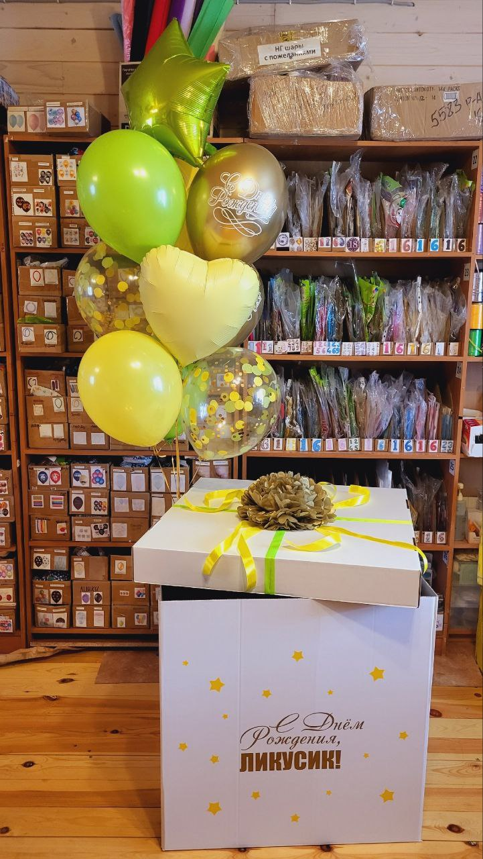
Калькулятор расчёта стоимости коробок с шарами |  |  |  |  | Скидочная политика
 | Цена | Кол-во | Стоимость |  | Сумма руб | % скидки | Коэффициент
Коробка до 10 шаров с декором | 1700 | 1 | 1700 |  | > 1000 | 2 | 0.98
Коробка до 7 шаров с декором | 1500 |  | 0 |  | > 2000 | 3 | 0.97
 |  |  | 0 |  | > 3000 | 4 | 0.96
Шар с конфетти | 200 | 3 | 600 |  | > 5000 | 5 | 0.95
Фольгированная звезда/сердце | 420 | 2 | 840 |  | > 7000 | 6 | 0.94
Фольга с надписью | 550 |  | 0 |  | > 9000 | 7 | 0.93
 |  |  | 0 |  | > 12000 | 8 | 0.92
Латексный шар стандарт | 165 | 3 | 495 |  | > 15000 | 9 | 0.91
Латексный шар металлик и др | 175 |  | 0
Латексный шар Хром | 190 | 2 | 380
Латексное сердце 30 см | 140 |  | 0
 |  |  | 0
Груз | 100 | 1 | 100
Кисть тассел | 60 | 1 | 60
Декор груза маленькими шариками | 200 |  | 0
 |  | Итого: | 4175
 |  | Коэффициент скидки: | 0.95
 |  | Итого со скидкой: | 3966 | руб

